商品登録書
【商 品 登 録 書】

 | 区分 |  |  | 1 |  | 新規 |  |  |  |  |  |  |  |  |  |  |  |  |  |  |  |  | 提出者 |  |  | 松本 光 |  |  |  |  | 提出日 |  |  | 2016-04-16

 | JAN |  |  |  |  |  |  | メーカー名 |  |  |  |  | 商品名1 |  |  |  |  |  |  |  |  |  | 商品名2 |  |  |  |  |  |  |  | フレーバー |  | 容量 |  |  | 希望小売価格
 | 4971493105014 |  |  |  |  |  |  | オリヒロ |  |  |  |  | 秋ウコン粉末100% |  |  |  |  |  |  |  |  |  | - |  |  |  |  |  |  |  | - |  | 150g |  |  | ¥2,000

 | 商品画像 |  |  |  |  |  |  |  |  |  |  |  |  |  | 大分類CD |  |  |  | 大分類名 |  |  |  |  |  | 棚割CD |  |  | 棚割名 |  |  |  | 中分類CD |  |  | 中分類名
 | 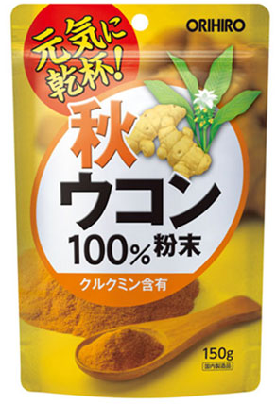 基本画像1枚 |  |  |  |  |  |  |  |  |  |  |  |  |  | 03 |  |  |  | 健康食品 |  |  |  |  |  | 03 |  |  | 機能食品 |  |  |  | 030401 |  |  | 肝ケア（飲酒ケア）

 |  |  |  |  |  |  |  |  |  |  |  |  |  |  | 確定商品CD |  |  |  |  |  |  |  |  |  | 030401 |  |  |  |  |  |  | 0011

 |  |  |  |  |  |  |  |  |  |  |  |  |  |  | 催事CD |  |  |  | クーポンCD |  |  |  |  |  |  |  |  |  | TOPICS CD |  |  |  | 中分類ランキングCD
 |  |  |  |  |  |  |  |  |  |  |  |  |  |  | - |  |  |  | - |  |  |  |  |  |  |  |  |  | - |  |  |  | -

 |  |  |  |  |  |  |  |  |  |  |  |  |  |  | 商品特徴
 |  |  |  |  |  |  |  |  |  |  |  |  |  |  | ウコンは、色素成分クルクミンを含み、お酒の飲みすぐが気になる方への健康食材としても注目されています。本品は秋ウコン100%を粉末にした食品です。

 | 使用方法
 | 健康維持にお召し上がりいただく場合には、1日1~3g程度（ティースプーン1杯で1~2g）を目安に、水やお湯などとともにお召し上がりください。 粉末ですので、のどに詰まらせないようご注意ください。

 | 追加テキスト

 | 購入可能DS |  |  |  |  |  |  |  |  |  | 購入可能EC |  |  |  |  |  |  |  |  |  | お勧めシーズン |  |  |  | 関連リンク商品JAN
 | 1001 | 1002 | 1003 | 1004 | 1005 | 1006 | 1007 | 1008 | 1009 | 1010 | 5001 | 5002 | 5003 | 5004 | 5005 | 5006 | 5007 | 5008 | 5009 | 5010 | SP | SM | A | W | 商品1 |  |  |  |  | 商品2 |  |  |  |  | 商品3
 | - | - | - | - | - | - | - | - | - | - | - | - | - | - | - | - | - | - | - | - | 1 | 1 | 1 | 1 | - |  |  |  |  | - |  |  |  |  | -

 | 写真1 |  | 写真2 |  | 写真3 |  | 写真4 |  |  | 登録日 |  |  |  |  |  |  |  |  | 掲載開始日 |  |  |  |  |  |  |  | 修正日 |  |  |  |  |  | 掲載終了日
 | 1 |  | - |  | - |  | - |  |  | 2016-04-16 |  |  |  |  |  |  |  |  | 即日 |  |  |  |  |  |  |  | - |  |  |  |  |  | -

